Sheet1
要件
ユーザ（ログイン）毎にアクセス権を設定できる
ファイルサーバを作成する

機能
①ユーザ（ログイン）毎にアクセス権（更新、変更）を設定でき、設定したアクセス権によってファイルサーバーの機能を制限する
②httpアップロード、ダウンロードができる
③デレクトリ情報を表示でき、カレントディレクトリの変更とその状態を維持できる。
④権限はMyBatisでDB（PostgreSQL）に保存できる

使用技術
Spring系のフレームワーク
MyBatis
PostgreSQL

画面イメージ
※画面はあくまで参考イメージです。デザインや各所の文言は画像と一致させる必要はないです。

ログイン画面

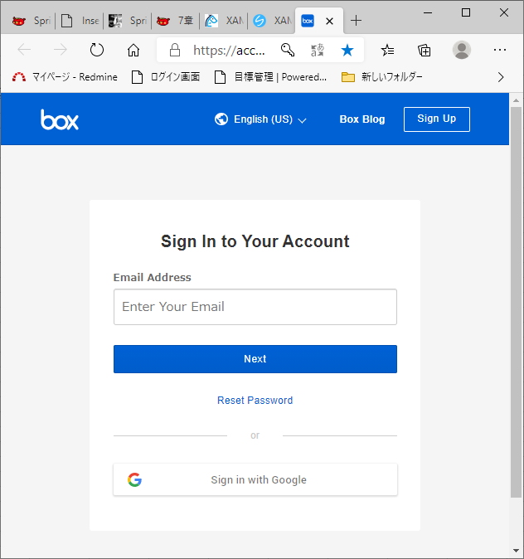

ユーザー名を入力させて、テーブルにデータが存在した場合ログインさせる

デレクトリ情報を表示でき、カレントディレクトリの変更とその状態を維持できる。

ファイルサーバー画面

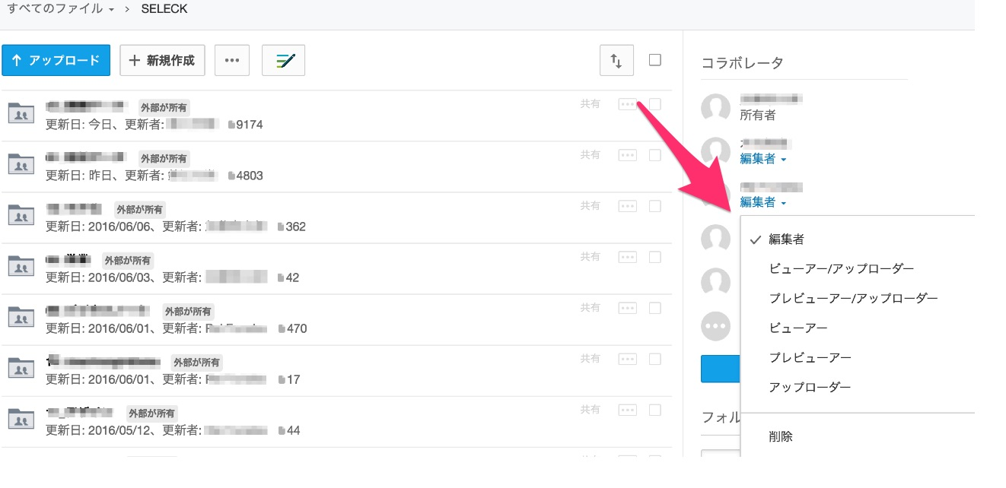
ユーザー毎に、ファイル更新と閲覧が可能か、ファイルの閲覧のみ可能か制限を行う

ファイルのアップロードとダウンロートができる

ユーザーと権限登録変更画面

ユーザーと権限の新規登録または、変更が可能
※DBとのやり取りはMyBatiで実装されていること

